Sheet1
SMILES | Molecule
CC1=C(O)C=C2NC(=O)CC(C3CCNCC3)C2=C1 | 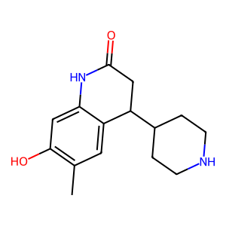
COC1=C(OC)C=C2C(CC(O)=O)CC(=O)NC2=C1 | 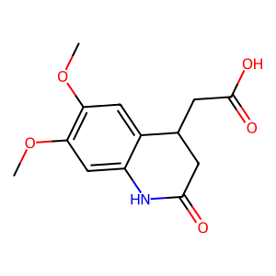
COC1=C(O)C=C2NC(=O)CC(COCC3=CC=CC=C3)C2=C1 | 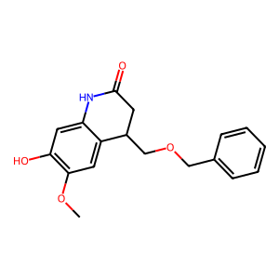
OC(=O)C1CC(=O)NC2=CC=CC=C12 | 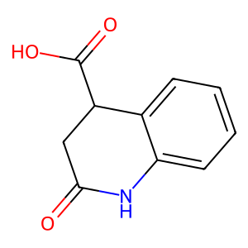
CCC(C)C1=CC=CC=C1NC(=O)CCC(O)=O | 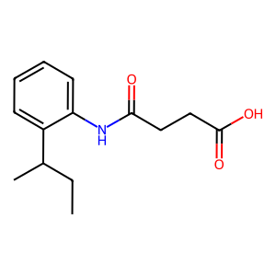
COC1=CC=C(C=C1)C1CC(=O)N(C(=O)C1)C1=C(C)C=C(C)C=C1 | 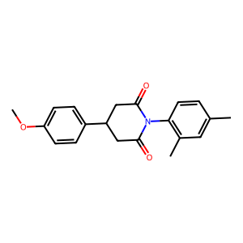
CC1=C(O)C=C2NC(=O)CC(C3=CC=C(C=C3)C#CCCO)C2=C1 | 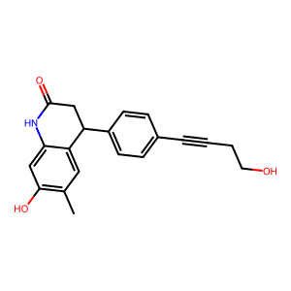
CC1CC2(CCCCC2)NC2=CC=C(C)C=C12 | 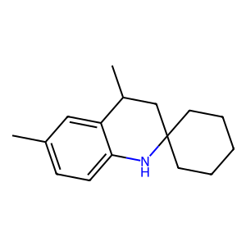
OC(=O)C1CC(=O)NC2=C1C=CC(F)=C2 | 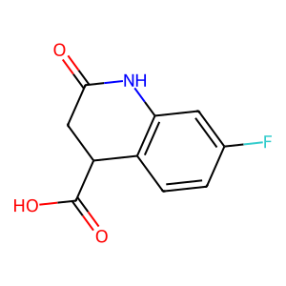
C1CCC(=CC1)C1CCNC2=C1C=CC1=C2N=CC=C1 | 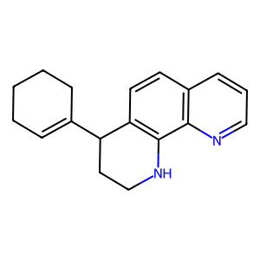
[H]N1C(=O)CCC2=C1C=CC(NC(=O)CCCC1=CC=CC=C1)=C2 | 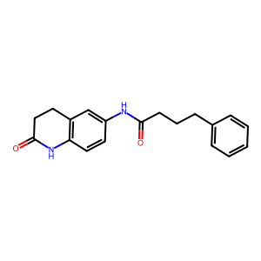
CC(C)C1=CC=CC=C1NC(=O)CCCC(O)=O | 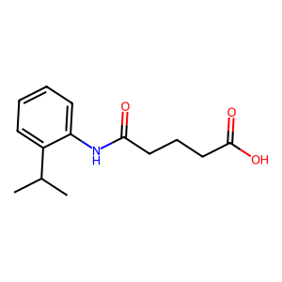
CCOC1=CC2=C(NC(=O)CC2)C=C1OCC(O)=O | 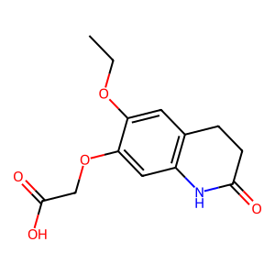
CCC1=CC=CC(C)=C1NC(=O)C1CCC1 | 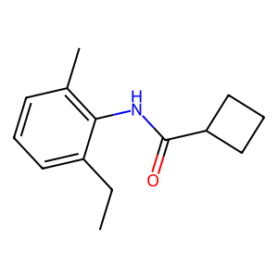
[H]N1C(=O)CCC2=C1C=CC(NC(=O)CC1CCCC1)=C2 | 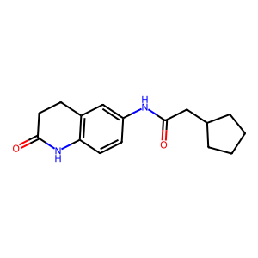
CCCC(C)C(=O)NC1=C(CC)C=CC=C1CC | 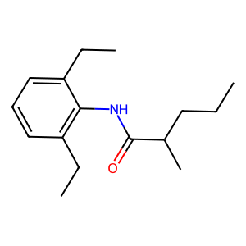
CCC(C)(C)C(=O)NC1=CC=CC=C1C(C)C | 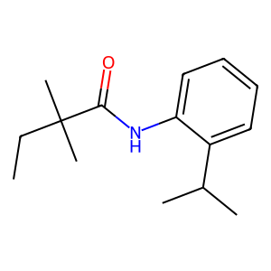
[H]N1C(=O)CCC2=C1C=CC(NC(=O)C1C=CCC=C1C)=C2 | 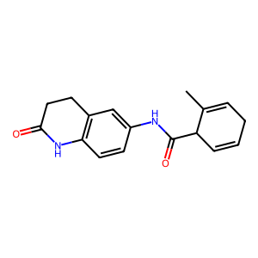
COC1=CC=C(CCC(=O)NC2=CC=CC=C2C#N)C=C1 | 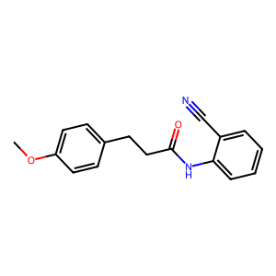
CCC(C)C1=C(NC(=O)CC2=CC(OC)=C(OC)C=C2)C=CC=C1 | 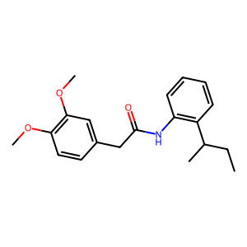
CN1C(=O)CC(C(O)=O)C2=C1C=CC=C2 | 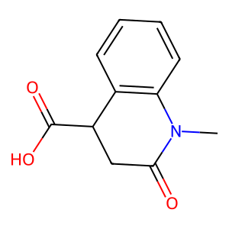
CC1=C2NC(=O)C(CC(O)=O)C2=CC=C1 | 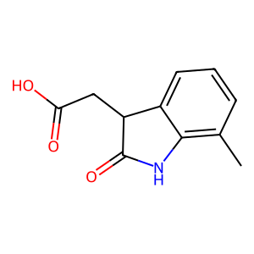
NC(=O)C1=C(C=C2NC(=O)CC(C3CCNCC3)C2=C1)N1CCCC1 | 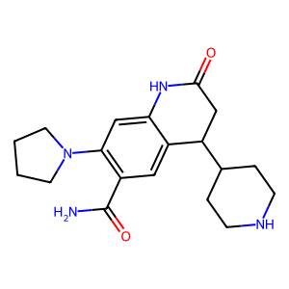
[H]N1C(=O)CCC2=C1C=CC(NC(=O)CC1=C(OC)C=CC=C1)=C2 | 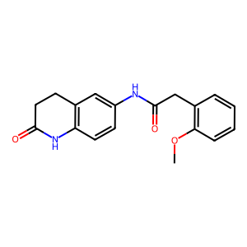
CC(CC(=O)NC1=CC=C(C=C1)C(N)=O)C1=CC=CC=C1 | 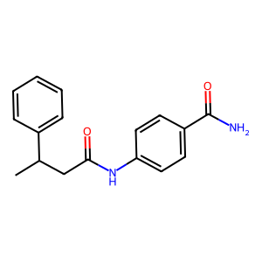
[H]N1C(=O)CCC2=C1C=CC(NC(=O)COC1=CC=C(F)C=C1)=C2 | 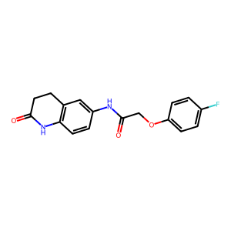
CC(C)C1=CC=C(NC(=O)C2CC2C2=CC=CC=C2)C=C1 | 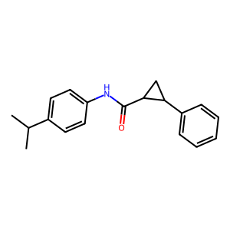
CCC1=CC2=C(NC(C)(C)CC2C)C(=C1)C(O)=O | 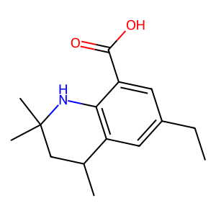
COC1=CC(C)=C(NC(=O)CCC2=C(F)C=CC=C2)C=C1 | 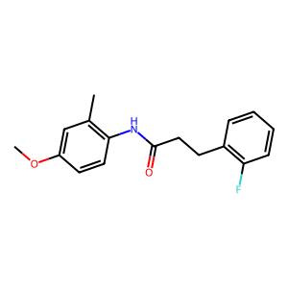
CC1=CC=C(CCC(=O)NC2=CC=CC=C2C#N)C=C1 | 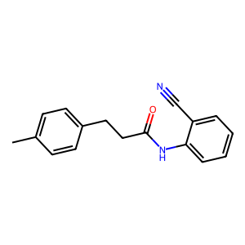
CCC(C)C1=CC=CC=C1NC(=O)C1C2CC(C=C2)C1C(O)=O | 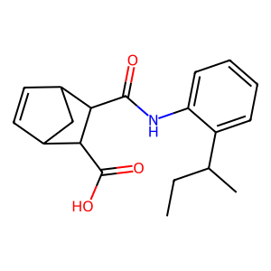
CN1C(=O)CCC2=CC(=CC=C12)C(=O)NC1CC1 | 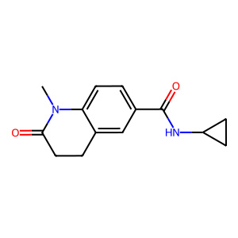
COC1=C(C)C=C2C(CC(=O)NC2=C1)C1=CC(Cl)=C(OCC(N)=O)C=C1 | 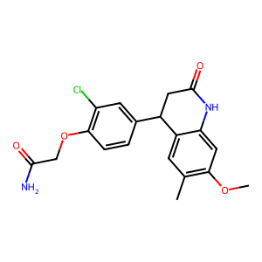
CCN1C(=O)CCC2=C1C=CC(NC(=O)C1CCC1)=C2 | 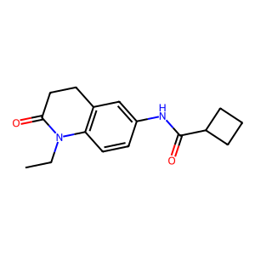
CCOC1=CC(NC(=O)CCC2=CC=CC=C2)=CC=C1 | 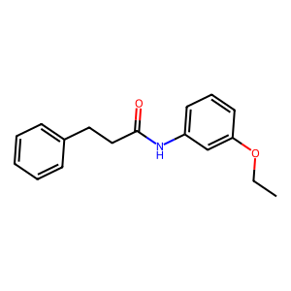
CCC(C)C1=CC=CC=C1NC(=O)NC1=CC=C(OC)C=C1 | 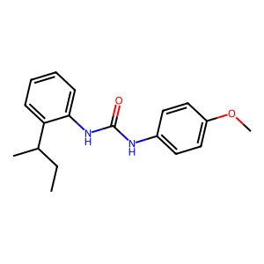
CC(C)(C)C1=CC=CC=C1NC(=O)CCC(=O)N1CCC=CC1 | 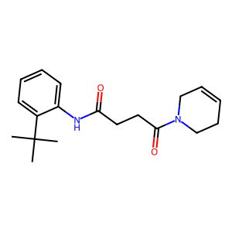
CC(C)C1=CC=CC(C)=C1NC(=O)CSC1=CC=CC=C1 | 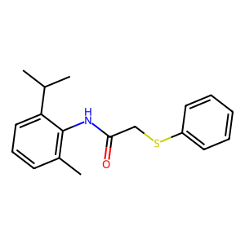
[H]N1C(=O)CCC2=C1C=CC(NC(=O)CC1=CC(F)=CC=C1)=C2 | 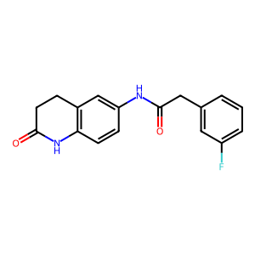
CC(C)OC1=CC(NC(=O)CCC2=CC=CC=C2)=CC=C1 | 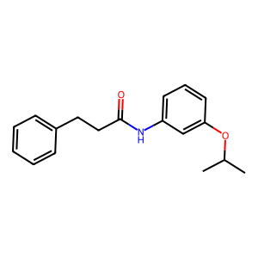
CN1C(=O)CCC2=C1C=CC(NC(=O)C1C=CCC=C1C)=C2 | 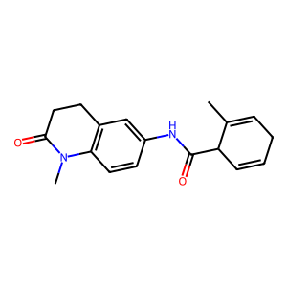
CCN1C(=O)CCC2=CC(=CC=C12)C(=O)NC(C)C | 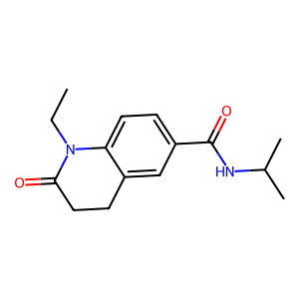
COC1=CC=C(C=C1)C1CC(=O)N(C(=O)C1)C1=CC=C2OCCOC2=C1 | 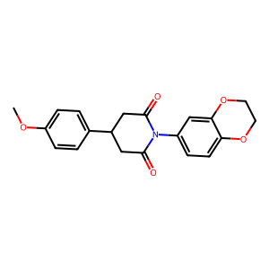
OC1=CC=C(CCC(=O)NCCN2CCCC3=CC=CC=C23)C=C1 | 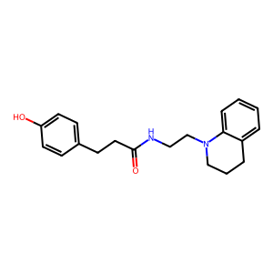
CCOC1=CC=C(CC(=O)NC2=C(C)C=CC=C2CC)C=C1 | 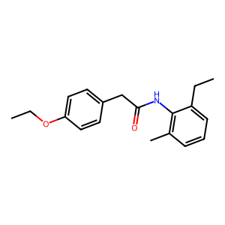
COC1=CC=C(CCC(=O)NC2=CC=C(OC)C(OC)=C2)C=C1 | 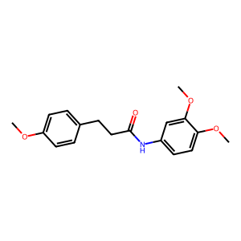
COC1=CC=C(CC2C(=O)NC3=CC=CC=C23)C=C1 | 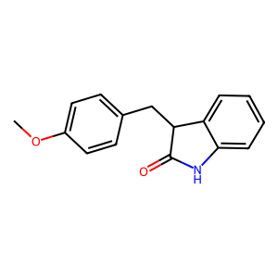
COC1=C2NC(=O)CC(C(=O)NCC(=O)NC(C)C)C2=CC=C1 | 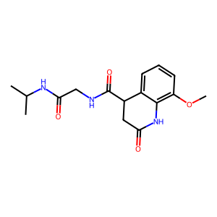
CCCC(=O)NC1=CC(O)=C(C=C1)C(O)=O | 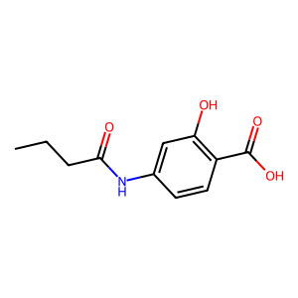
COC(=O)C1=CC=CC=C1NC(=O)C1CC1C1=CC=CC=C1 | 